Arkusz1
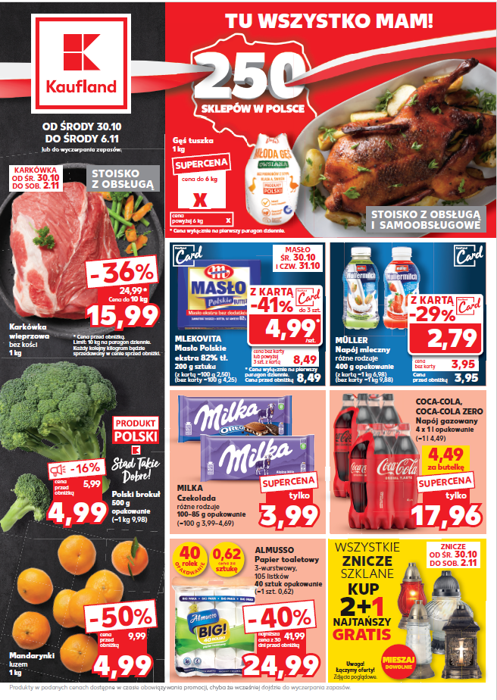
30.10.2024 - 05.11.2024
 | KL | Artikel | VKP P8 | AVKP | Pano
1 |  | KARKÓWKA |  |  | TOP
 | 20728358 | KARKÓWKA WIEPRZOWA BEZ KOŚCI LUZ | 24,99 | 15.99
2 |  | Masło |  |  | TOP
 | 00600940 | Mlekovita Masło Polskie ekstra 200 g | 8,49 | 4.99
3 |  | Coca-cola |  |  | TOP
 | 20097850 | Coca-Cola 4x1 L pet | 19,96 | 17.96
 | 20345375 | Coca-Cola Zero 4x1l PET | 19,96 | 17.96
4 |  | czekolada milka |  |  | OW
 | 00059134 | Milka Bubbly czekolada mlecz.i biała 95g | 5,99 | 3.99
 | 00059133 | Milka Bubbly czekolada mleczna 90g | 5,99 | 3.99
 | 02503631 | Milka Czekolada biała 100g | 5,99 | 3.99
 | 02501122 | Milka czekolada Happy Cow 100 g | 5,99 | 3.99
 | 02501123 | Milka czekolada jogurtowa 100 g | 5,99 | 3.99
 | 00020762 | Milka czekolada karmelowa 100g | 5,99 | 3.99
 | 02501119 | Milka czekolada mleczna 100 g | 5,99 | 3.99
 | 00064197 | MILKA Czekolada mleczna Chips Ahoy 100g | 5,99 | 3.99
 | 00048830 | Milka Czekolada mleczna LU 87g | 5,99 | 3.99
 | 02504112 | Milka czekolada nadzi. malinowa 100g | 5,99 | 3.99
 | 00120218 | Milka Czekolada Oreo Choco 100g | 5,99 | 3.99
 | 00100596 | Milka czekolada Oreo Sandwich 92g | 5,99 | 3.99
 | 02501120 | Milka czekolada orzechowa 100 g | 5,99 | 3.99
 | 02503371 | Milka czekolada toffee cream 100g | 5,99 | 3.99
 | 00048831 | Milka Czekolada TUC 87 g | 5,99 | 3.99
 | 02501121 | Milka czekolada winog-orzech. 100 g | 5,99 | 3.99
 | 00136907 | Milka Oreo White czekolada biała 100g | 5,99 | 3.99
 | 00100597 | Milka Peanut Crispy Caramel 90g | 5,99 | 3.99
 | 02501270 | Milka truskawkowa jogurtowa 100 g | 5,99 | 3.99
5 |  | Müllermilch napój |  |  | OW
 | 00405289 | Müllermilch napój mlecz.trusk. 400g | 3,95 | 2.79
 | 20768974 | Müllermilch Choco-Peanut Caramel 400 g | 3,95 | 2.79
 | 00405294 | Müllermilch nap.mle.kokos/pist.400g | 3,95 | 2.79
 | 00405293 | Müllermilch napój mlecz.czeko. 400g | 3,95 | 2.79

